2T
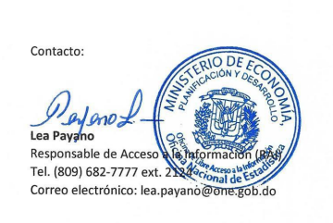
Oficina Nacional de Estadística
Estadísticas de la OAI
Abril - Junio, 2022

 |  | Solicitudes | Usuario | Usuario | Prorrogadas | Transferidas | Medio de Solicitud
 | Mes | Recibidas | Masculino | Femenino |  |  | Via Física | Via SAIP | Via correo
 | ABRIL | 41 | 20 | 21 | 0 | 2 | 0 | 39 | 4

 | MAYO | 27 | 15 | 12 | 0 | 2 | 0 | 25 | 0

 | JUNIO | 23 | 12 | 11 | 1 | 1 | 0 | 22 | 0
 | Total Recibidas y Contestadas
 |  | 91 | 47 | 44 |  |  |  | 86
 | Total de solicitudes

 | Todas las solicitudes que hemos plasmado en este documento responden a solicitudes de informaciones estadísticas en general (censos, estadísticas económicas, demográficas, comercio exterior etc.)

